상품제안서
MC 전동 와인 오프너 | 상품코드: F32582

 |  |  |  |  |  |  | 02-412-0044 | www.easy1.co.kr
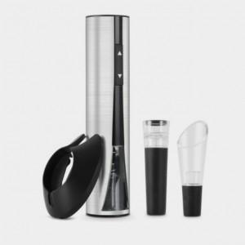

【상세/제작정보】 | <p><span style="font-size: 12pt;"><b>* 배송비별도</b></span></p>

【인쇄/포장옵션】 | 실크, 레이저 / 포장지포장

【공급단가】 | 수량 | 50~ | 100~ | 500~ | 1,000~ | 2,000~
*VAT별도 | 단가 | 32,500원 | 31,980원 | 31,200원 | 30,420원 | 29,900원

【상품 URL】 | https://easy1.co.kr:443/src/goods_detail.php?gdno=32582

